Requirement Analysis
Requirement Analysis |  | Requirement #1
 |  | Requirement | 흙이 없는 스마트팜(수기경 스마트팜) 제작
Version : 0.2
주제 : 흙 없는 스마트팜 |  | HW | 라즈베리 파이, 브레드 보드, 가습기 모듈, 팬, 케이스, 식물틀, 식물, DHT11, 식물 LED, 식물 배양액, 발열패드, 점퍼케이블, CO2 모듈, 조도센서(LUX), 워터 펌프
Requirement #1 : 흙이 없는 스마트팜 제작 Requirement #2 : 스마트 팜의 정보가 클라우드에 저장 Requirement #3 : 모바일 어플리케이션으로 스마트팜 운영 정보 확인 가능
 |  | SW | Raspbian, Python

Requirement Analysis Diagram #1 |  | Requirement #2
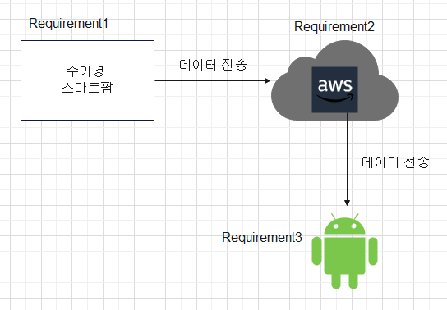 |  | Requirement | 스마트 팜의 정보가 클라우드에 저장

 |  | HW | 스마트 팜

 |  | SW | AWS RDS, AWS EC2, AWS S3

 |  | Requirement #3
 |  | Requirement | 모바일 어플리케이션으로 클라우드에 저장된 값 확인 가능, 설정 온도를 벗어나면 알림

 |  | HW | Mobile phone

 |  | SW | Android Studio, Java, AWS Cloud

Reference : None

CO2 측정 기능 |  | 식물 LED
When | 스마트팜이 구동되는 동안 계속 | When | 스마트팜이 구동되는 동안

What | CO2 농도를 | What | LED 등을

How | CO2 모듈을 사용해서 측정한다. | How | 계속 작동시킨다.

Reference | Requirement #1 | Reference | Requirement #1

온습도 측정 기능 |  | FAN 환기 기능
When | 스마트팜이 구동되는 동안 계속 | When | 스마트팜 내부 온도가 사용자 지정 범위보다 높아지면

What | 온도와 습도를 | What | FAN이

How | DHT11을 사용해서 측정한다. | How | 적정 온도가 될때까지 돌아간다.

Reference | Requirement #1 | Reference | Requirement #1

워터펌프 기능 |  | 식물 수기경 가습 모듈
When | 스마트팜이 구동되는 동안 계속 | When | 식물이 적절하게 수분 공급이 필요한 지점이 되면

What | 새로 채워진 물통에 있는 물을 | What | 가습기 모듈이

How | 가습기 모듈 통으로 옮긴다. | How | 적정 습도나 적정 설정 시간만큼 습도를 올린다.

Reference | Requirement #1 | Reference | Requirement #1

발열 패드 기능 |  | 데이터 전송
When | 스마트팜이 구동되는 동안 계속 | When | 스마트팜이 구동되는 동안 계속

What | 스마트팜 내부 온도를 | What | 측정한 데이터들을

How | 적정 온도까지 올린다. | How | AWS Server로 보낸다.

Reference | Requirement #1 | Reference | Requirement #1

데이터 저장 |  | 데이터 표출 기능
When | 스마트팜에서 데이터가 들어올 때 | When | 사용자가 애플리케이션에 접속 할 때

What | 여러 모듈 측정 데이터를 | What | 데이터베이스에서 가져온 정보를

How | AWS Server에 저장한다. | How | 그래프와 Max,Min,Avg로 보여준다.

Reference | Requirement #2 | Reference | Requirement #3

데이터 송신 |  | 사용자 값 설정 가능
When | 어플리케이션에서 데이터를 요청 할 때 | When | 사용자가 어플리케이션에 접속해서

What | 요청된 쿼리에 맞는 데이터를 | What | 온도, 습도, CO2 범위를

How | 어플리케이션에서 송신할 수 있도록 보낸다. | How | 원하는대로 설정가능하다.

Reference | Requirement #2 | Reference | Requirement #3

Requirement Analysis Sequence Diagram |  | 사용자 값 설정 가능
 |  | When | 사용자가 지정한 변수 범위를 측정값이 벗어날 때

 |  | What | 알림을

 |  | How | 사용자 휴대폰에 알린다.

 |  | Reference | Requirement #3

Reference : Requirement Analysis Diagram #1

